굴착기 점검표
K-건설맵 | k-conmap.com 무료 건설 서식 |  |  |  | ← 이 1행을 지우고 쓰셔도 됩니다

■ 굴착기(굴삭기) 체크리스트 |  |  | 점 검 자
점검 일자 |  |  | 차량 번호 |  | 운 전 원 | (인)
관리감독자 |  | (인) | 안전관리자 | (인) | 판 정

번호 | 구 분 | 예 시 사 진 | 점 검 기 준 | 점 검 항 목 | 결 과 | 조 치 사 항
1 | 작업 전 준비사항 |  | 면허와 보험 가입 여부를 확인할 것 | - 건설기계 등록증의 총중량 확인 — 3톤 미만은 소형건설기계 조종 면허, 3톤 이상은 굴착기 조종사 면허를 가졌는지 확인
 |  |  |  | - 보험 가입과 보장 기간 확인 — 타이어식은 자동차보험, 무한궤도식은 영업배상 책임보험
2 | 좌석 안전띠 | 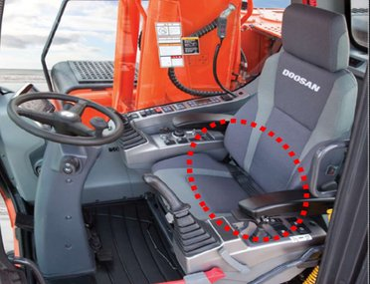 | 좌석 안전띠가 설치되어 있고, 운행 중에는 착용할 것 | - 조종석 안전띠 설치 상태 확인
 |  |  |  | - 운행 중 조종원의 안전띠 착용 여부 확인
3 | 전동장치 및 제동장치 | 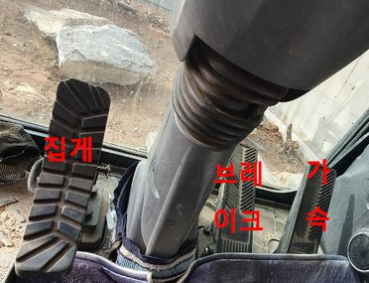 | 가속·주행 브레이크·유압장치(집게)의 상태를 확인할 것 | - 페달의 유격과, 밟았을 때 페달과 바닥판 사이 간격 확인
 |  |  |  | - 주행할 때 브레이크 작동 상태 확인
 |  |  |  | - 작동할 때 이상한 소리가 나는지 확인
4 | 조종장치 (동력 유압장치) | 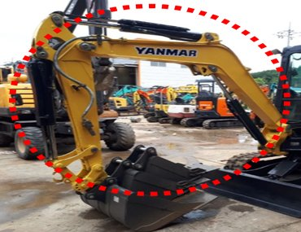 | 유압장치의 상태를 확인할 것 | - 유압펌프를 작동해 펌프·밸브·호스·배관에서 기름이 새는지 확인
 |  |  |  | - 호스와 배관의 손상 여부 확인
5 | 조종장치 (핸들·레버) | 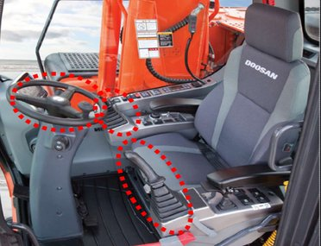 | 조종장치(핸들·레버)의 상태를 확인할 것 | - 주행 중 조종장치 조작 상태에 이상이 없는지 확인
 |  |  |  | - 조종장치 유격이 알맞은지 확인
 |  |  |  | - 위아래·좌우·앞뒤로 덜컥거림이 있는지 확인
 |  |  |  | - 레버를 조작한 뒤 중립으로 돌아오는지 확인
6 | 작업장치 | 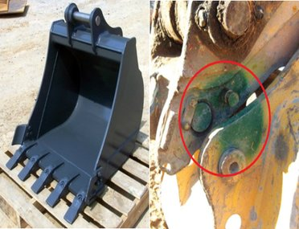 | 버킷 등 작업장치의 정상 작동과 상태를 확인할 것 | - 버킷의 균열·마모·심한 변형 여부 확인
 |  |  |  | - 버킷 귀삽날·이빨의 손상·풀림 여부 확인
 |  |  |  | - 버킷 안전핀이 제대로 설치되었는지 확인
7 | 후사경 후방카메라 후방접근 경보장치 | 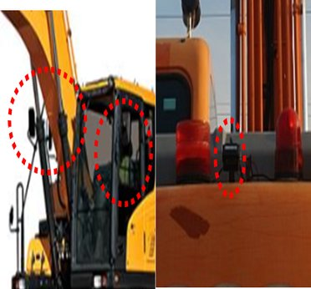 | 충돌·협착 사고를 막도록 굴착기 뒤쪽을 볼 수 있는 후사경·후방카메라·후방접근 경보장치를 갖출 것 | - 후사경과 후방카메라가 설치되어 있는지 확인
 |  |  |  | - 후사경·후방카메라의 고정 상태와 각도 확인
 |  |  |  | - 조종석 안 후방카메라 모니터 작동 여부 확인
 |  |  |  | - 후진할 때 경보음이 울리는지 확인
8 | 경광등 | 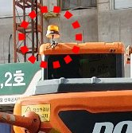 | 어두운 작업장에서도 굴착기 위치와 움직임을 알 수 있도록 경광등을 달 것 | - 작업할 때 경광등이 켜지는지 확인
9 | 차륜 (타이어·휠 ·무한궤도) | 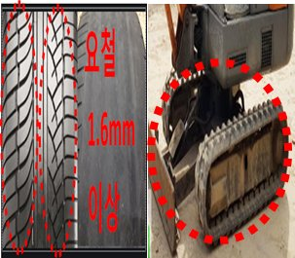 | 타이어·휠·무한궤도의 상태를 확인할 것 | - 균열과 변형 상태 확인
 |  |  |  | - 체결 상태 확인
 |  |  |  | - 타이어 코드층(안쪽 골격)이 드러날 만큼 손상되지 않았을 것
 |  |  |  | - 타이어 홈 깊이가 1.6mm 이상일 것
 |  |  |  | - 평평한 곳에서 타이어를 곧게 세운 뒤 찌그러짐으로 공기압 확인
 |  |  |  | - 무한궤도의 트랙·슈·링크핀·롤러 상태 확인
10 | 웨이트 | 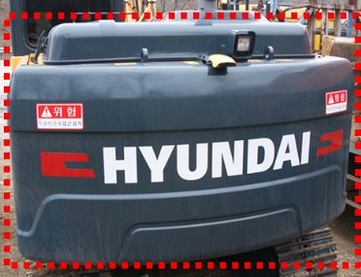 | 웨이트의 상태를 확인할 것 | - 추가 웨이트를 쓰는지 확인
 |  |  |  | - 웨이트 고정 볼트·너트의 체결 상태 확인
11 | 협착 방지봉 | 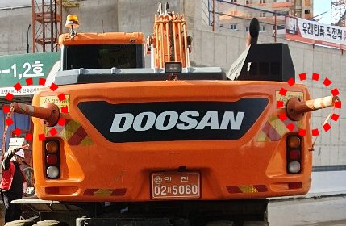 | 협착 방지봉의 설치 상태를 확인할 것 | - 협착 방지봉 설치 상태 확인
 |  |  |  | - 설치 개수(2개 이상)와 위치(굴착기 뒤쪽) 확인
12 | 안전레버 | 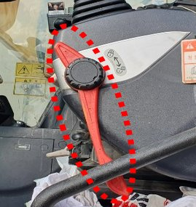 | 안전레버의 작동을 확인할 것 | - 안전레버가 제대로 작동하는지 확인(레버를 내리면 굴착기가 움직이지 않아야 함)
 |  |  |  | - 안전레버의 손상·파손 여부 확인
13 | 상부 선회장치 (턴테이블) | 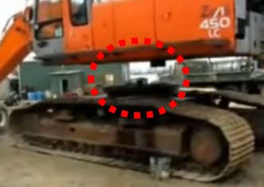 | 상부 선회장치의 정상 작동을 확인할 것 | - 선회할 때 심한 진동이나 이상한 소리가 나는지 확인
 |  |  |  | - 볼트·너트가 단단히 체결되어 있는지 확인
 |  |  |  | - 선회 중 원하는 위치에서 멈춰 그대로 있는지 확인
14 | 등화류 | 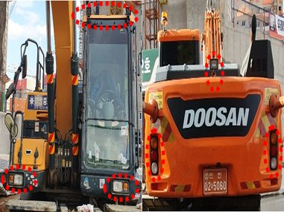 | 전조등·후미등이 제대로 작동할 것 | - 조종석에서 전조등·후미등을 켜 작동 여부 확인

점 검 결 과

결과 칸을 누르면 목록(양호·불량·해당없음)이 나옵니다. 하나라도 «불량» 이면 맨 위 판정이 «사용 중지» 로 바뀝니다.
불량은 조치사항에 무엇을 언제 고쳤는지 적고, 고친 뒤 다시 점검하세요.
예시 사진은 점검 부위를 알려 주는 참고 사진입니다. 발주기관·원청이 정한 점검표가 있으면 그것을 쓰세요.

